input_Aksesystem
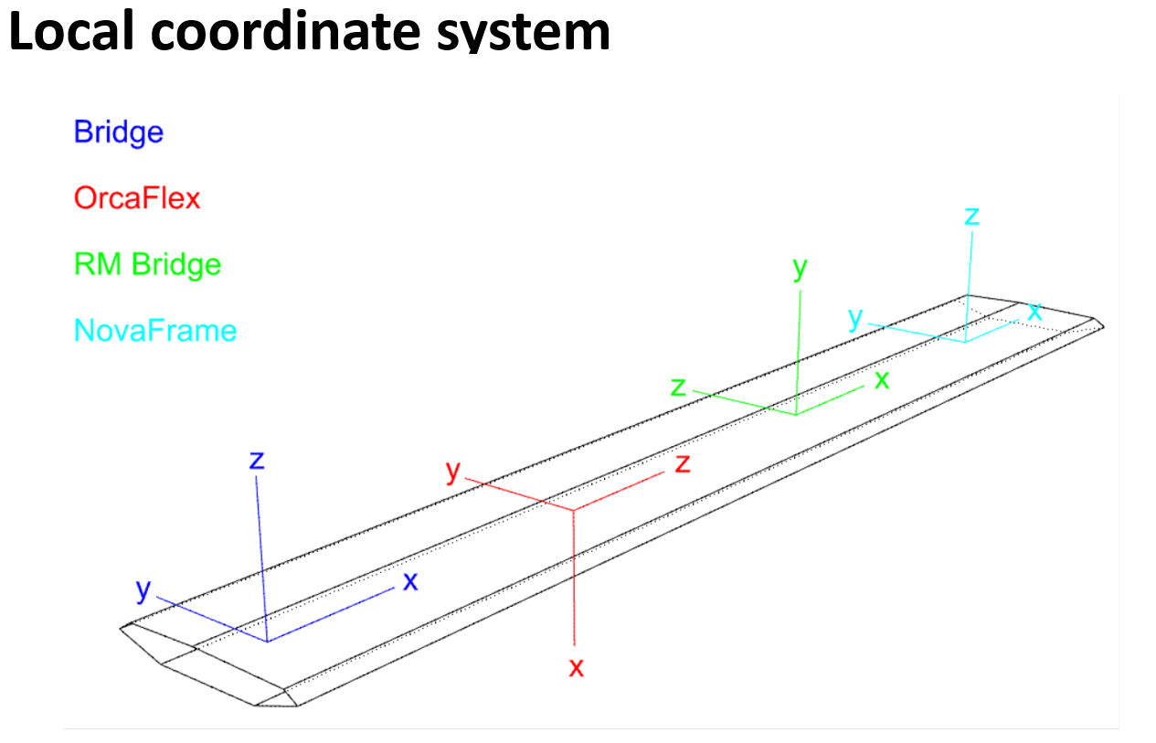
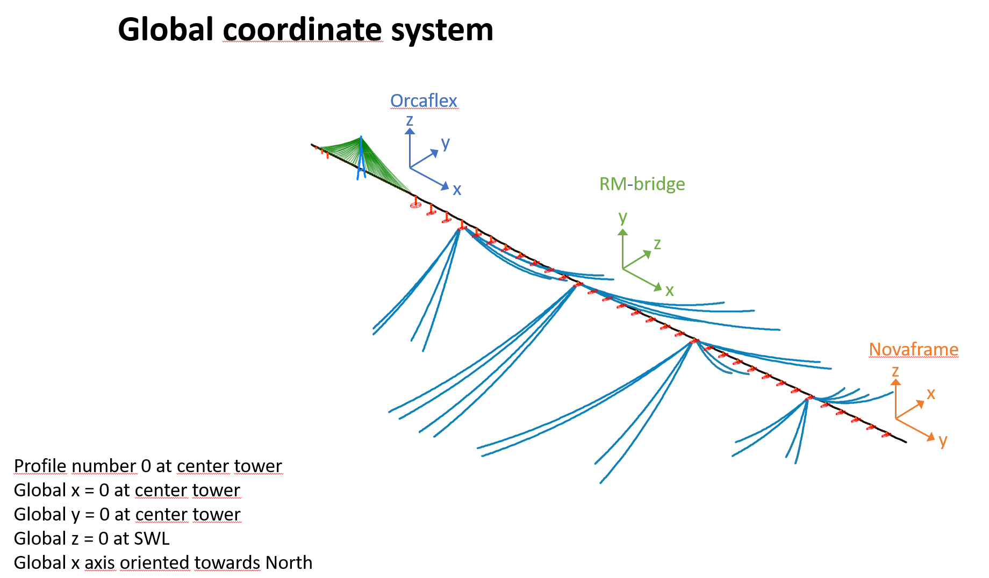

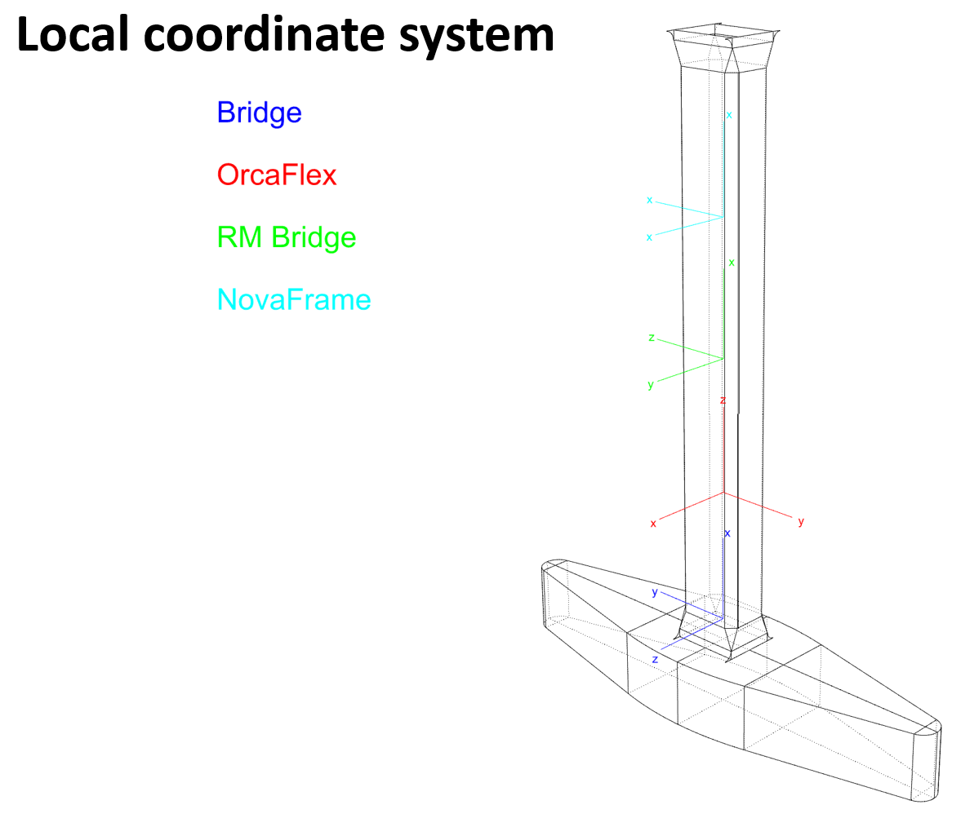

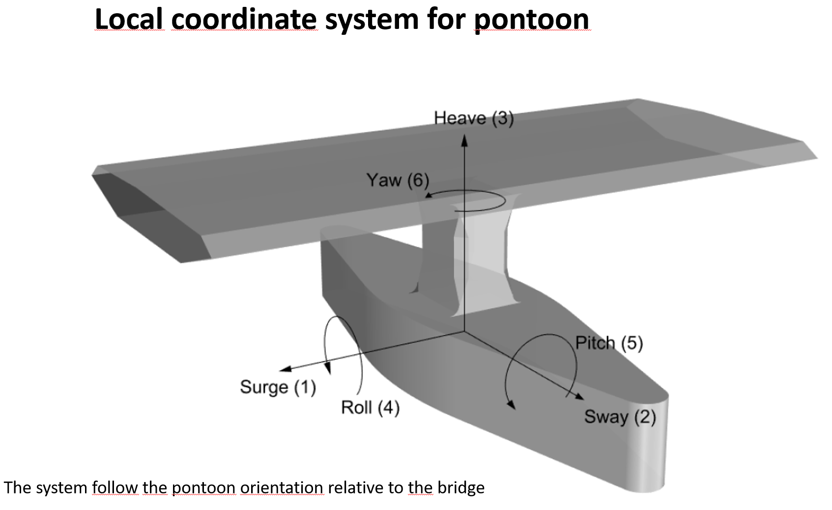

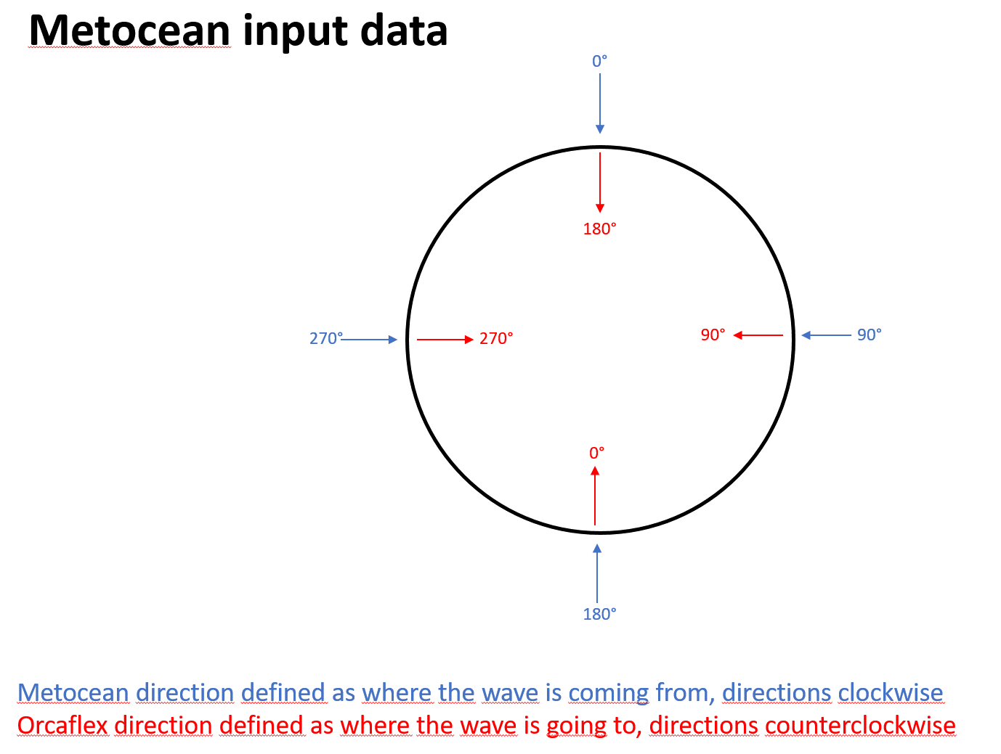

input_H2
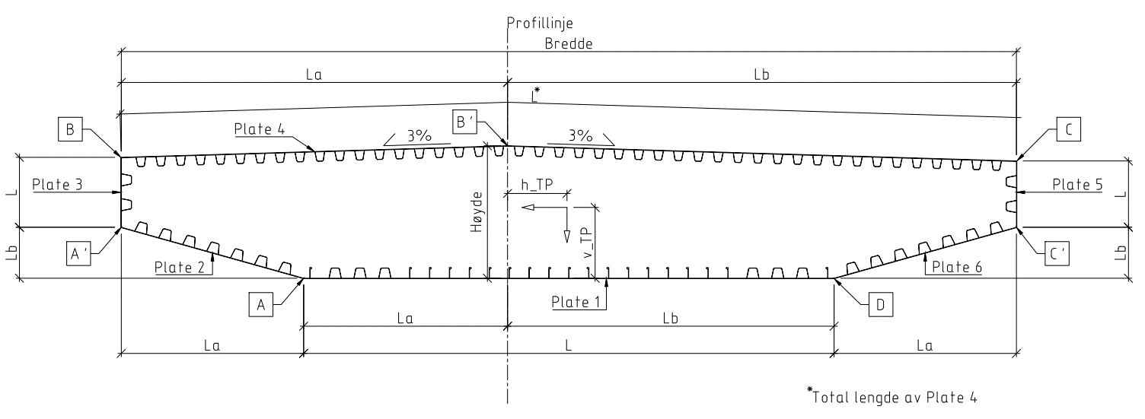
Section | K12_H2_rev02 | Cable stayed bridge section H2 - consept K12 |  | Revision date: | 2019-06-06 | @ 13:30
 | K12_H2_02 |  |  | Last revised by:
Bredde | 27 | [m] | fra innside plate 3 til innside plate 5 |  | Total bredde | 27.06
Høyde | 3.5 | [m] | fra OK plate 1 til OK plate 4 |  | Total høyde | 3.52

 | Plate 1 | Plate 2 | Plate 3 | Plate 4 | Plate 5 | Plate 6
Thickness [mm] | 20 | 20 | 30 | 20 | 30 | 20
La [m] | 6.150 | 5.500 | - | 11.650 | - | 5.500
Lb [m] | 9.850 | 1.540 | - | 15.350 | - | 1.540
L [m] | 16.000 | 5.712 | 1.595 | 13.672 | 1.484 | 5.500
Trapzoidal type | K12_H2-B | K12_H2-IB | K12_H2-VW | K12_H2-T | K12_H2-VW | K12_H2-IB
Trapezoidal thickness [mm] | 10 | 10 | 12 | 10 | 12 | 10
Trapezoidal c/c [m] | 0.750 | 0.750 | Kun én stiver | 0.600 | Kun én stiver | 0.750
Bulb type | K12_H2-B_b
Width h [mm] | 320
Thickness t [mm] | 12
Bulb radius r [mm] | 14
Bulb height c [mm] | 46
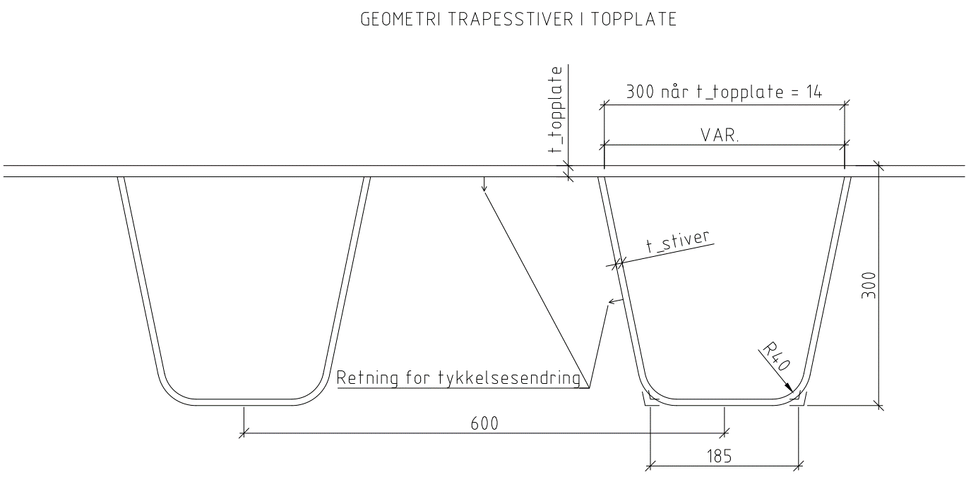
Bulb width [mm] | 48.6
Bulb c/c [m] | 0.6
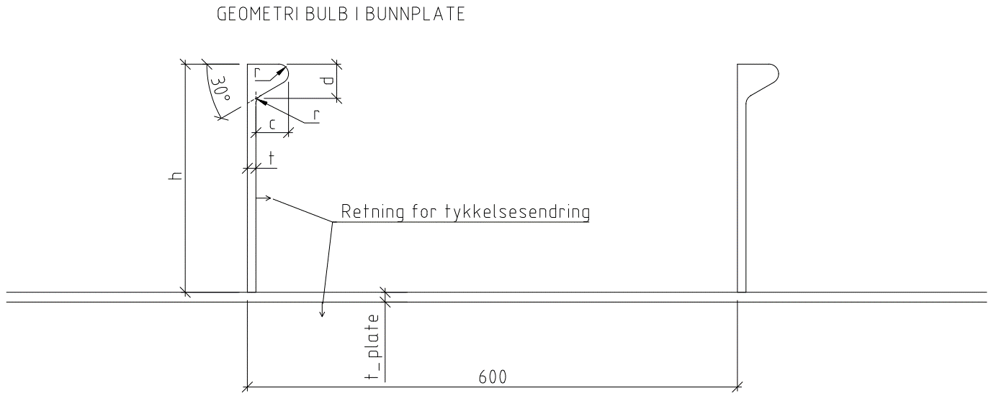

Tyngdepunkt:
hTP (Fra Profillinje): | -1.823 | m
vTP (Fra UK)***: | 1.887 | m |  |  | Tetthet | 7.85 | t/m3
vTP (Fra UK)*: | 1.887 | m |  |  | E-modul | 2.10E+05 | Mpa
vTP (fra UK)****: | 1.887 | m |  |  | Poisson ratio | 0.3
 |  |  |  |  | G-modul | 8.08E+04 | Mpa
 |  |  |  | Røde tall er ikke oppdatert |  |  |  |  |  |  |  |  |  |  | -15.38 | 3.04
Innesluten areal: |  | 80.450 | m2 |  |  |  |  |  |  |  |  |  |  |  | -15.38 | 1.56
 |  |  |  |  |  |  |  |  |  |  |  |  |  |  | -9.85 | 0.00
Tverrsnittsdata, kassetverrsnitt: |  |  |  |  | Stivheter |  |  |  |  |  |  |  |  |  | 6.15 | 0.00
Areal: |  | 1.797 | m2 |  | Aksialstivhet | 3.77E+08 | kN |  |  |  |  |  |  |  | 11.68 | 1.56
Tyngdepunkt, fra OK: |  | 1.633 | m |  | Bøyestivhet svak akse*** | 7.64E+08 | kN*m2 |  |  |  |  |  |  |  | 11.68 | 3.15
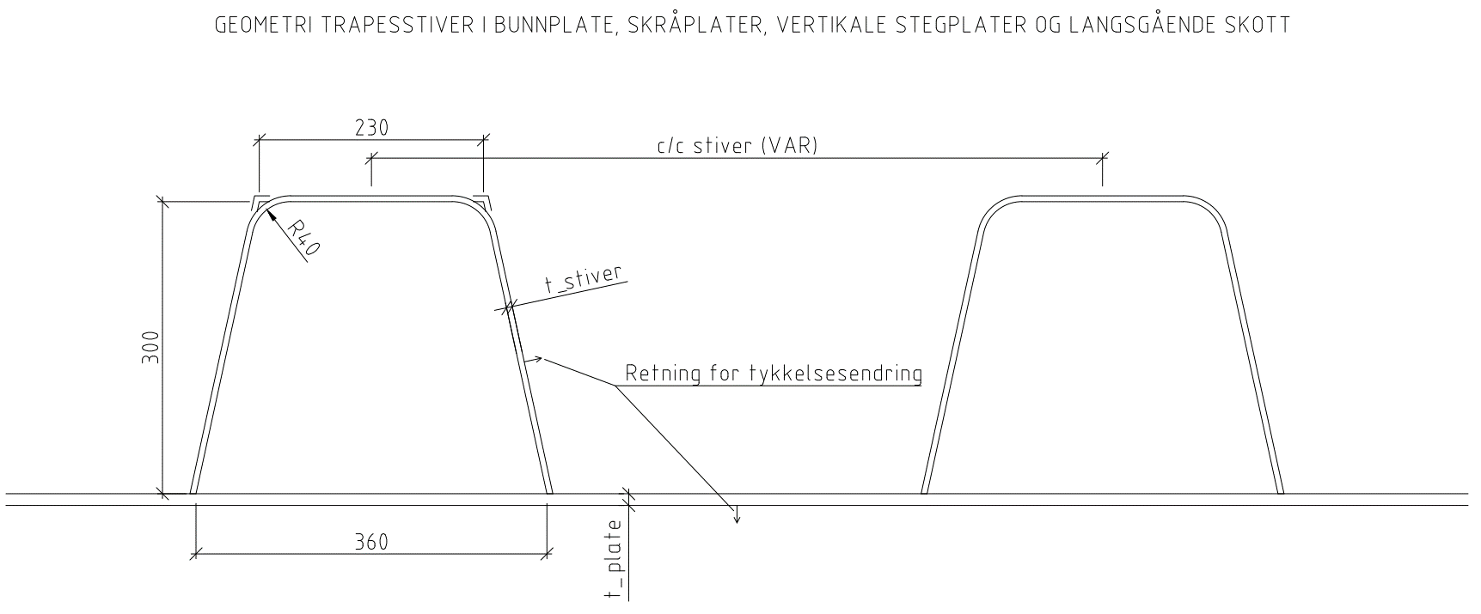
Tyngdepunkt, fra UK: |  | 1.887 | m |  | Bøyestivhet sterk akse* | 2.59E+10 | kN*m2 |  |  |  |  |  |  |  | 0.00 | 3.52
Torsjonsmotstand*: |  | 9.663 | m4 |  | Torsjonsstivhet* | 7.81E+08 | kN*m2 |  |  |  |  |  |  |  | -15.38 | 3.04
Skjærareal vertikalt*: |  | 0.0342 | m2 |  | Skjærstivhet vertikalt* | 2.76E+06 | kN
Skjærareal transvers*: |  | 1.0057 | m2 |  | Skjærstivhet transvers* | 8.12E+07 | kN
2. Arealmoment, svak akse*** |  | 3.640 | m4 | Benyttes i analyser |  |  |  |  |  |  | 1.797 | -15.470 | -1.929 | 3.218
2. Arealmoment, svak akse**** |  | 3.640 | m4
2. Arealmoment, svak akse* |  | 3.694 | m4
2. Arealmoment, sterk akse* |  | 123.340 | m4 |  |  |  |  |  |  |  | 1.797 | -9.134 | 2.873 | 3.218
Treghetsmoment** |  | 1343.222 | tm2/m |  |  | 1342.7 |  |  |  |  | 1.797 | 9.098 | 3.148 | 3.218
Masse Areal: |  | 14.10 | t/m |  |  | 26864.4 |  |  |  |  | 1.797 | 15.366 | -1.929 | 3.218
Masse tverrrstål: |  | 2.00 | t/m | Foreløpig estimat |  | 1342.7
Sum stål: |  | 16.10 | t/m
Masse rekkverk: |  | 0.71 | t/m | Antatt 1 kN/m per rekkverk (6 stk) og 0,5 kN/m per rekkverk ytre (2 stk)
Masse asfalt: |  | 4.62 | t/m | 2,0 kN/m2 på kjørebane og 1,5 kN/m2 på GS iht. N400 pkt. 5.2.2.2
Sum masse: |  | 21.44 | t/m
Contingency: |  | -2.44 | t/m
Masse brukt i analyse |  | 19.00 | t/m
 | *basert på fullt tverrsnitt inkl. stivere (IDEA CSS)
 | ** inkl asfalt, rekkverk etc.
 | ***basert på tverrsnitt redusert for shear lag i bruksgrense-/utmattingstilstand
Bøyemotstander | **** basert på tverrsnitt redusert for shear lag i bruddgrensetilstand |  |  |  |  |  |  | (Bredt's 1. formel)
 | Koordinater ( I forhold til UK og profillinje) |  | Min tykkelse | Bøyemotstander |  |  |  |  | Skjærfaktor
 | horisontal | vertikal | tmin | Wweak*** | Wweak**** | Wweak* | Wstrong | Wt | Kh | Kv
Punkt C, topp øst | -15.380 | 3.043 | 0.02 | 3.148 | 3.148 | 3.195 | -9.098 | 3.218 | -0.00016 | 0.00747
Punkt C' | -15.380 | 1.560 | 0.02 | -11.130 | -11.130 | -11.295 | -9.098 | 3.218 | 0.00014 | 0.00914
Punkt D, bunn øst | -9.850 | 0.000 | 0.02 | -1.929 | -1.929 | -1.957 | -15.366 | 3.218 | 0.00088 | 0.00587
Punkt A, bunn vest | 6.150 | 0.000 | 0.02 | -1.929 | -1.929 | -1.957 | 15.470 | 3.218 | 0.00089 | -0.00585
Punkt A' | 11.680 | 1.560 | 0.02 | -11.130 | -11.130 | -11.295 | 9.134 | 3.218 | 0.00015 | -0.00929
Punkt B, topp vest | 11.680 | 3.154 | 0.02 | 2.873 | 2.873 | 2.915 | 9.134 | 3.218 | -0.00017 | -0.00745
Punkt B' | 0.000 | 3.520 | 0.02 | 2.229 | 2.229 | 2.262 | 67.658 | 3.218 | -0.00133 | -0.00113

 | Navngivning av punkter iht. Auduns spenningssjekk |  |  | SHEAR LAG SLS | SHEAR LAG ULS | BRUTTO
 |  |  |  |  | Benyttes for von-mises sjekk
METODE 1
Effektive tverrsnittsdata for påvisning av brubjelkens kapasitet mot trykk og toaksial bøyning iht. NS-EN 1993-1-5 |  |  |  | Basert på tverrsnitt:
Aeff,c | 1.521 | m2 |  | Redusert for plateknekking lokal og global |  |  |  | 85% | Aeff,c/Aeff,t
Aeff,t | 1.797 | m2 |  | Bruttotverrsnitt
ew,N,c | -0.005 | m
ew,N,t | 0 | m
es,N,c | 0 | m
es,N,t | 0 | m
W+weak,eff | 1.654 | m3 | TRYKK UK | Redusert for plateknekking lokal og global. Redusert for shear lag i bruddgrensetilstand |  |  |  | 86% | Sammenlignet med Wweak****
W-weak,eff | -1.916 | m3 | TRYKK OK | Redusert for plateknekking lokal og global. Redusert for shear lag i bruddgrensetilstand |  |  |  | 86% | Sammenlignet med Wweak****
W+strong,eff | 8.101 | m3 |  | Redusert for plateknekking lokal og global |  |  |  | 89% | Sammenlignet med Wstrong
W-strong,eff | -8.101 | m3 |  | Redusert for plateknekking lokal og global |  |  |  | 89% | Sammenlignet med Wstrong
Røde tall er ikke oppdatert

METODE 2
Effektive tverrsnittsdata for påvisning av brubjelkens kapasitet mot trykk og toaksial bøyning iht. NS-EN 1993-1-5
Effektivt areal og eksentrisiterer gjelder for alle punkter:
Aeff,c | 1.521 | m2
Aeff,t | 1.7969 | m2
ew,N,c | -0.005 | m
ew,N,t | 0 | m
es,N,c | 0 | m
es,N,t | 0 | m
Bøyemotstander gjelder pr. punkt
 | W+weak,eff | W-weak,eff | W+strong,eff | W-strong,eff
Punkt C, topp øst | -3.122 | -2.60 | 8.101 | 8.784
Punkt C' | 7.314 | 15.17 | 8.101 | 8.784
Punkt D, bunn øst | 1.654 | 1.90 | 13.338 | 15.295
Punkt A, bunn vest | 1.654 | 1.90 | -15.295 | -13.338
Punkt A' | 7.314 | 15.17 | -8.784 | -8.101
Punkt B, topp vest | -2.826 | -2.39 | -8.784 | -8.101
Punkt B' | -2.174 | -1.92 | -87.522 | -47.577
 | For positivt moment Mweak | For negativt moment Mweak | For poisitivt moment Mstrong | For negativt moment Mstrong

Reduction factors
 |  | Plate 1 | Plate 2 | Plate 3 | Plate 4 | Plate 5 | Plate 6
Trapezoidal stiffener and adjacent part of skin plate
ρ buckling |  | 0.859 | 0.859 | 0.824 | 0.836 | 0.824 | 0.859
ρ buckling and shear lag ULS |  | - | - | - | - | - | -
Bulb stiffener and adjacent part of skin plate
ρ buckling |  | 0.812
ρ buckling and shear lag ULS |  | -

 |  | Vh [kN] |  |  | Vv [kN]
 |  | 1 |  |  | 1
 |  | Tau Vh |  | Skjærstrøm Vh | Tau Vv |  | Skjærstrøm Vv
Punkt fig | Platetykkelse | [MPa] | Faktor skjærretning | [N/mm] | [MPa] | Faktor skjærretning | [N/mm]
C | 20 | 0.000164 | -1 | -0.003 | 0.00731 | 1 | 0.15
C | 30 | 0.000109 | -1 | -0.003 | 0.00498 | 1 | 0.15
C' | 30 | 9.05E-05 | 1 | 0.003 | 0.00609 | 1 | 0.18
C' | 20 | 0.000116 | 1 | 0.002 | 0.00756 | 1 | 0.15
D | 20 | 0.000874 | 1 | 0.017 | 0.00586 | 1 | 0.12
D | 20 | 0.000877 | 1 | 0.018 | 0.00587 | 1 | 0.12
A | 20 | 0.000886 | 1 | 0.018 | 0.00585 | -1 | -0.12
A | 20 | 0.00088 | 1 | 0.018 | 0.00583 | -1 | -0.12
A' | 20 | 0.000124 | 1 | 0.002 | 0.00758 | -1 | -0.15
A' | 30 | 9.81E-05 | 1 | 0.003 | 0.00619 | -1 | -0.19
B | 30 | 0.000111 | -1 | -0.003 | 0.00497 | -1 | -0.15
B | 20 | 0.000145 | -1 | -0.003 | 0.00634 | -1 | -0.13
B' | 20 | 0.00133 | -1 | -0.027 | 0.00113 | -1 | -0.02

input_H1
Section | K12_H1_rev02 | Cable stayed bridge section H1 - consept K12 |  | Revision date: | 2019-06-05 | @ 12:30
 | K12_H1_02 |  |  | Last revised by:
Bredde | 27 | [m] | fra innside plate 3 til innside plate 5 |  | Total bredde | 27.037
Høyde | 3.5 | [m] | fra OK plate 1 til OK plate 4 |  | Total høyde | 3.512

 | Plate 1 | Plate 2 | Plate 3 | Plate 4 | Plate 5 | Plate 6
Thickness [mm] | 12 | 12 | 25 | 16 | 12 | 12
La [m] | 6.150 | 5.500 | - | 11.650 | - | 5.500
Lb [m] | 9.850 | 1.540 | - | 15.350 | - | 1.540
L [m] | 16.000 | 5.712 | 1.595 | 13.268 | 1.484 | 5.712
Trapzoidal type | K12_H1-B | K12_H1-IB | K12_H1-VW | K12_H1-T | K12_H1-VW | K12_H1-IB
Trapezoidal thickness [mm] | 6 | 6 | 10 | 8 | 10 | 6
Trapezoidal c/c [m] | 0.750 | 0.750 | Kun én stiver | 0.600 | Kun én stiver | 0.750
Bulb type | K12_H1-B_b
Width h [mm] | 280
Thickness t [mm] | 11
Bulb radius r [mm] | 12
Bulb height c [mm] | 40
Bulb width [mm] | 42
Bulb c/c [m] | 0.6

Tyngdepunkt:
hTP (Fra Profillinje): | -1.819 | m
vTP (Fra UK)***: | 2.049 | m |  |  | Tetthet | 7.85 | t/m3
vTP (Fra UK)*: | 2.049 | m |  |  | E-modul | 2.10E+05 | Mpa
vTP (fra UK)****: | 2.049 | m |  |  | Poisson ratio | 0.3
 |  |  |  |  | G-modul | 8.08E+04 | Mpa
 |  |  |  | Røde tall er ikke oppdatert |  |  |  |  |  |  |  |  |  |  | -15.36 | 3.04
Innesluten areal: |  | 80.450 | m2 |  |  |  |  |  |  |  |  |  |  |  | -15.36 | 1.55
 |  |  |  |  |  |  |  |  |  |  |  |  |  |  | -9.85 | 0.00
Tverrsnittsdata, kassetverrsnitt: |  |  |  |  | Stivheter |  |  |  |  |  |  |  |  |  | 6.15 | 0.00
Areal: |  | 1.297 | m2 |  | Aksialstivhet | 2.72E+08 | kN |  |  |  |  |  |  |  | 11.68 | 1.55
Tyngdepunkt, fra OK: |  | 1.463 | m |  | Bøyestivhet svak akse*** | 5.32E+08 | kN*m2 |  |  |  |  |  |  |  | 11.68 | 3.15
Tyngdepunkt, fra UK: |  | 2.049 | m |  | Bøyestivhet sterk akse* | 1.88E+10 | kN*m2 |  |  |  |  |  |  |  | 0.00 | 3.51
Torsjonsmotstand*: |  | 6.629 | m4 |  | Torsjonsstivhet* | 5.35E+08 | kN*m2 |  |  |  |  |  |  |  | -15.36 | 3.04
Skjærareal vertikalt*: |  | 0.0232 | m2 |  | Skjærstivhet vertikalt* | 1.88E+06 | kN
Skjærareal transvers*: |  | 0.7109 | m2 |  | Skjærstivhet transvers* | 5.74E+07 | kN
2. Arealmoment, svak akse*** |  | 2.534 | m4 | Benyttes i analyser |  |  |  |  |  |  | 1.297 | -11.235 | -1.237 | 1.931
2. Arealmoment, svak akse**** |  | 2.534 | m4
2. Arealmoment, svak akse* |  | 2.534 | m4
2. Arealmoment, sterk akse* |  | 89.531 | m4 |  |  |  |  |  |  |  | 1.297 | -6.635 | 2.310 | 2.574
Treghetsmoment** |  | 1348.672 | tm2/m |  |  | 1348.7 |  |  |  |  | 1.297 | 6.611 | 2.570 | 1.931
Masse Areal: |  | 10.18 | t/m |  |  | 26973.4 |  |  |  |  | 1.297 | 11.148 | -1.237 | 1.931
Masse tverrrstål: |  | 2.00 | t/m | Foreløpig estimat |  | 1348.7
Sum stål: |  | 12.18 | t/m
Masse rekkverk: |  | 0.71 | t/m | Antatt 1 kN/m per rekkverk (6 stk) og 0,5 kN/m per rekkverk ytre (2 stk)
Masse asfalt: |  | 4.62 | t/m | 2,0 kN/m2 på kjørebane og 1,5 kN/m2 på GS iht. N400 pkt. 5.2.2.2
Sum masse: |  | 17.52 | t/m
Contingency: |  | 1.48 | t/m
Masse brukt i analyse |  | 19.00 | t/m
 | *basert på fullt tverrsnitt inkl. stivere (IDEA CSS)
 | ** inkl asfalt, rekkverk etc.
 | ***basert på tverrsnitt redusert for shear lag i bruksgrense-/utmattingstilstand
Bøyemotstander | **** basert på tverrsnitt redusert for shear lag i bruddgrensetilstand |  |  |  |  |  |  | (Bredt's 1. formel)
 | Koordinater ( I forhold til UK og profillinje) |  | Min tykkelse | Bøyemotstander |  |  |  |  | Skjærfaktor
 | horisontal | vertikal | tmin | Wweak*** | Wweak**** | Wweak* | Wstrong | Wt | Kh | Kv
Punkt C, topp øst | -15.362 | 3.035 | 0.012 | 2.570 | 2.570 | 2.570 | -6.611 | 1.931 | -0.00029 | 0.01045
Punkt C' | -15.362 | 1.552 | 0.012 | -5.098 | -5.098 | -5.098 | -6.611 | 1.931 | 0.00019 | 0.01290
Punkt D, bunn øst | -9.850 | 0.000 | 0.012 | -1.237 | -1.237 | -1.237 | -11.148 | 1.931 | 0.00125 | 0.00979
Punkt A, bunn vest | 6.150 | 0.000 | 0.012 | -1.237 | -1.237 | -1.237 | 11.235 | 1.931 | 0.00126 | -0.00977
Punkt A' | 11.675 | 1.552 | 0.012 | -5.098 | -5.098 | -5.098 | 6.635 | 1.931 | 0.00023 | -0.01488
Punkt B, topp vest | 11.675 | 3.146 | 0.016 | 2.310 | 2.310 | 2.310 | 6.635 | 2.574 | -0.00030 | -0.01064
Punkt B' | 0.000 | 3.512 | 0.016 | 1.732 | 1.732 | 1.732 | 49.220 | 2.574 | -0.00188 | -0.00143

 | Navngivning av punkter iht. Auduns spenningssjekk |  |  | SHEAR LAG SLS | SHEAR LAG ULS | BRUTTO
 |  |  |  |  | Benyttes for von-mises sjekk
METODE 1
Effektive tverrsnittsdata for påvisning av brubjelkens kapasitet mot trykk og toaksial bøyning iht. NS-EN 1993-1-5 |  |  |  | Basert på tverrsnitt:
Aeff,c | 1.032 | m2 |  | Redusert for plateknekking lokal og global |  |  |  | 80% | Aeff,c/Aeff,t
Aeff,t | 1.297 | m2 |  | Bruttotverrsnitt
ew,N,c | -0.057 | m
ew,N,t | 0 | m
es,N,c | -0.004 | m
es,N,t | 0 | m
W+weak,eff | 0.941 | m3 | TRYKK UK | Redusert for plateknekking lokal og global. Redusert for shear lag i bruddgrensetilstand |  |  |  | 76% | Sammenlignet med Wweak****
W-weak,eff | -1.461 | m3 | TRYKK OK | Redusert for plateknekking lokal og global. Redusert for shear lag i bruddgrensetilstand |  |  |  | 84% | Sammenlignet med Wweak****
W+strong,eff | 5.676 | m3 |  | Redusert for plateknekking lokal og global |  |  |  | 86% | Sammenlignet med Wstrong
W-strong,eff | -5.676 | m3 |  | Redusert for plateknekking lokal og global |  |  |  | 86% | Sammenlignet med Wstrong
Røde tall er ikke oppdatert

METODE 2
Effektive tverrsnittsdata for påvisning av brubjelkens kapasitet mot trykk og toaksial bøyning iht. NS-EN 1993-1-5
Effektivt areal og eksentrisiterer gjelder for alle punkter:
Aeff,c | 1.032 | m2
Aeff,t | 1.297 | m2
ew,N,c | -0.057 | m
ew,N,t | 0 | m
es,N,c | -0.004 | m
es,N,t | 0 | m
Bøyemotstander gjelder pr. punkt
 | W+weak,eff | W-weak,eff | W+strong,eff | W-strong,eff
Punkt C, topp øst | -2.563 | -2.05 | 5.676 | 6.320
Punkt C' | 3.064 | 6.30 | 5.676 | 6.320
Punkt D, bunn øst | 0.941 | 1.22 | 9.271 | 11.119
Punkt A, bunn vest | 0.941 | 1.22 | -11.119 | -9.271
Punkt A' | 3.064 | 6.30 | -6.320 | -5.676
Punkt B, topp vest | -2.257 | -1.87 | -6.320 | -5.676
Punkt B' | -1.639 | -1.46 | -71.902 | -31.414
 | For positivt moment Mweak | For negativt moment Mweak | For poisitivt moment Mstrong | For negativt moment Mstrong

Reduction factors
 |  | Plate 1 | Plate 2 | Plate 3 | Plate 4 | Plate 5 | Plate 6
Trapezoidal stiffener and adjacent part of skin plate
ρ buckling |  | 0.727 | 0.765 | 0.820 | 0.806 | 0.820 | 0.765
ρ buckling and shear lag ULS |  | - | - | - | - | - | -
Bulb stiffener and adjacent part of skin plate
ρ buckling |  | 0.677
ρ buckling and shear lag ULS |  | -

 |  | Vh [kN] |  |  | Vv [kN]
 |  | 1 |  |  | 1
 |  | Tau Vh |  | Skjærstrøm Vh | Tau Vv |  | Skjærstrøm Vv
Punkt fig | Platetykkelse | [MPa] | Faktor skjærretning | [N/mm] | [MPa] | Faktor skjærretning | [N/mm]
C | 16 | 0.000221 | -1 | -0.004 | 0.00784 | 1 | 0.13
C | 12 | 0.000204 | -1 | -0.002 | 0.0074 | 1 | 0.09
C' | 12 | 0.000101 | 1 | 0.001 | 0.00702 | 1 | 0.08
C' | 12 | 0.00019 | 1 | 0.002 | 0.0129 | 1 | 0.15
D | 12 | 0.00124 | 1 | 0.015 | 0.00975 | 1 | 0.12
D | 12 | 0.00125 | 1 | 0.015 | 0.00979 | 1 | 0.12
A | 12 | 0.00125 | 1 | 0.015 | 0.00969 | -1 | -0.12
A | 12 | 0.00126 | 1 | 0.015 | 0.00977 | -1 | -0.12
A' | 12 | 0.000194 | 1 | 0.002 | 0.0123 | -1 | -0.15
A' | 25 | 0.00011 | 1 | 0.003 | 0.00714 | -1 | -0.18
B | 25 | 0.000191 | -1 | -0.005 | 0.00681 | -1 | -0.17
B | 16 | 0.000267 | -1 | -0.004 | 0.00926 | -1 | -0.15
B' | 16 | 0.00188 | -1 | -0.030 | 0.00143 | -1 | -0.02

input_S2
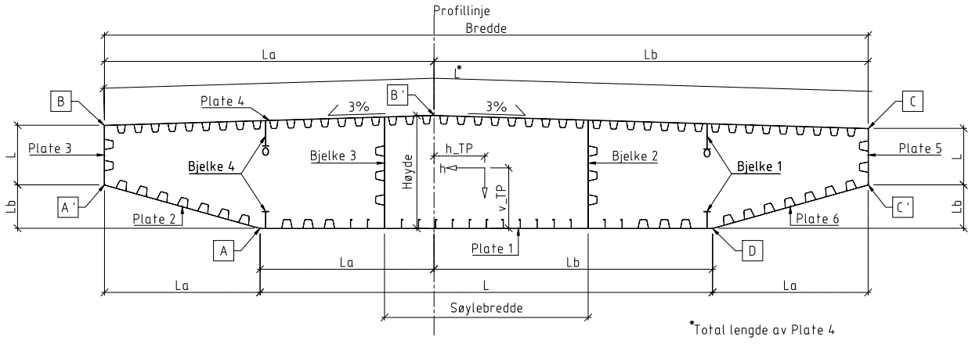
Section | K12_S2_rev00 | Support section - normal - K12 |  | Revision date: | 2019-05-14 | @ 10:00
 | K12_S2_00 |  |  | Last revised by: | EDM
Bredde | 27 | [m] | fra innside plate 3 til innside plate 5 |  | Total bredde | 27.04
Høyde | 4 | [m] | fra OK plate 1 til OK plate 4 |  | Total høyde | 4.022
Søylebredde | 9.6 | [m]
 | Plate 1 | Plate 2 | Plate 3 | Plate 4 | Plate 5 | Plate 6
Thickness [mm] | 22 | 22 | 20 | 16 | 20 | 22
La [m] | 6.150 | 5.500 | - | 11.650 | - | 5.500
Lb [m] | 9.850 | 1.540 | - | 15.350 | - | 1.540
L [m] | 16.000 | 5.712 | 2.111 | 27.009 | 2.111 | 5.712
Trapzoidal type | K12_S2-B | K12_S2-IB | K12_S2-VW | K12_S2-T | K12_S2-VW | K12_S2-IB
Trapezoidal thickness [mm] | 8 | 10 | 8 | 8 | 8 | 10
Trapezoidal c/c [m] | 0.750 | 0.750 | 0.75 | 0.600 | 0.75 | 0.750
Bulb type | K12_S2-B_b
Width h [mm] | 320
Thickness t [mm] | 12
Bulb radius r [mm] | 14
Bulb height c [mm] | 46
Bulb width [mm] | 48.6
Bulb c/c [m] | 0.6
 | Bjelke 1 | Bjelke 2 | Bjelke 3 | Bjelke 4
Type | K12_S2-B1_rev00 | K12_S2-B2_rev00 | K12_S2-B3_rev00 | K12_S2-B4_rev00
Height top [mm] | 900 |  |  | 900
Thickness web top [mm] | 16 |  |  | 16
Width flange top [mm] | 220 |  |  | 220
Thickness flange top [mm] | 20 |  |  | 20
Height bottom [mm] | 600 |  |  | 600
Thickness web bottom [mm] | 16 |  |  | 16
Width flange bottom [mm] | 220 |  |  | 220
Thickness flange bottom [mm] | 20 |  |  | 20
Profile | CHS220x10 |  |  | CHS220x10
Thickness [mm] |  | 14 | 14
Trapzoidal type |  | K12_S2-LD | K12_S2-LD
Trapezoidal thickness [mm] |  | 8 | 8
Trapezoidal c/c [m] |  | 0.87 | 0.87

Tyngdepunkt:
hTP (Fra Profillinje): | -1.831 | m
vTP (Fra UK)***: | 1.943 | m |  |  | Tetthet | 7.85 | t/m3
vTP (Fra UK)*: | 1.959 | m |  |  | E-modul | 2.10E+05 | Mpa
vTP (fra UK)****: | 1.967 | m |  |  | Poisson ratio | 0.3
 |  |  |  |  | G-modul | 8.08E+04 | Mpa

 |  |  |  |  |  |  |  |  |  |  |  |  |  |  | -15.37 | 3.56
Innesluten areal: |  | 93.990 | m2 | Røde tall er ikke oppdatert |  |  |  |  |  |  |  |  |  |  | -15.37 | 1.55
 |  |  |  |  |  |  |  |  |  |  |  |  |  |  | -9.85 | 0.00
Tverrsnittsdata, kassetverrsnitt: |  |  |  |  | Stivheter |  |  |  |  |  |  |  |  |  | 6.15 | 0.00
Areal: |  | 1.883 | m2 |  | Aksialstivhet | 3.95E+08 | kN |  |  |  |  |  |  |  | 11.67 | 1.55
Tyngdepunkt, fra OK: |  | 2.041 | m |  | Bøyestivhet svak akse*** | 7.95E+08 | kN*m2 |  |  |  |  |  |  |  | 11.67 | 3.67
Tyngdepunkt, fra UK: |  | 1.959 | m |  | Bøyestivhet sterk akse* | 2.56E+10 | kN*m2 |  |  |  |  |  |  |  | 0.00 | 4.02
Torsjonsmotstand*: |  | 12.010 | m4 |  | Torsjonsstivhet* | 9.70E+08 | kN*m2 |  |  |  |  |  |  |  | -15.37 | 3.56
Skjærareal vertikalt*: |  | 0.1643 | m2 |  | Skjærstivhet vertikalt* | 1.33E+07 | kN
Skjærareal transvers*: |  | 0.9352 | m2 |  | Skjærstivhet transvers* | 7.55E+07 | kN
2. Arealmoment, svak akse*** |  | 3.785 | m4 | Benyttes i analyser
2. Arealmoment, svak akse****: |  | 4.714 | m4
2. Arealmoment, svak akse* |  | 4.821 | m4
2. Arealmoment, sterk akse* |  | 121.830 | m4
Treghetsmoment** |  | 1278.009 | tm2/m |  |  | 1267.6
Masse Areal: |  | 14.78 | t/m |  |  | 25560.2
Masse tverrstål: |  | 2.63 | t/m | Foreløpig estimat |  | 1267.6
Sum stål: |  | 17.41 | t/m
Masse rekkverk: |  | 0.71 | t/m | Antatt 1 kN/m per rekkverk (6 stk) og 0,5 kN/m per rekkverk ytre (2 stk) |  |  |  |  |  |  | 1.883 | -15.265 | -1.948 | 4.136
Masse asfalt: |  | 4.62 | t/m | 2,0 kN/m2 på kjørebane og 1,5 kN/m2 på GS iht. N400 pkt. 5.2.2.2 |  |  |  |  |  |  | 1.883 | -9.024 | 2.189 | 3.008
Sum masse: |  | 22.75 | t/m |  |  |  |  |  |  |  | 1.883 | 8.998 | 2.339 | 3.008
Contingency: |  | -3.75 | t/m |  |  |  |  |  |  |  | 1.883 | 15.193 | -1.948 | 4.136
Masse brukt i analyse |  | 19.00 | t/m
 | *basert på fullt tverrsnitt inkl. stivere (IDEA CSS)
 | ** inkl asfalt, rekkverk etc.
 | ***basert på tverrsnitt redusert for shear lag i bruksgrense-/utmattingstilstand
Bøyemotstander | **** basert på tverrsnitt redusert for shear lag i bruddgrensetilstand |  |  |  |  |  |  | (Bredt's 1. formel)
 | Koordinater ( I forhold til UK og profillinje) |  | Min tykkelse | Bøyemotstander |  |  |  |  | Skjærfaktor
 | horisontal | vertikal | tmin | Wweak*** | Wweak**** | Wweak* | Wstrong | Wt | Kh | Kv
Punkt C, topp øst | -15.370 | 3.561 | 0.016 | 2.339 | 2.957 | 3.009 | -8.998 | 3.008 | -0.00017 | 0.00314
Punkt C' | -15.370 | 1.554 | 0.02 | -9.730 | -11.414 | -11.903 | -8.998 | 3.760 | 0.00018 | 0.00285
Punkt D, bunn øst | -9.850 | 0.000 | 0.022 | -1.948 | -2.397 | -2.461 | -15.193 | 4.136 | 0.00090 | 0.00063
Punkt A, bunn vest | 6.150 | 0.000 | 0.022 | -1.948 | -2.397 | -2.461 | 15.265 | 4.136 | 0.00091 | -0.00061
Punkt A' | 11.670 | 1.554 | 0.02 | -9.730 | -11.414 | -11.903 | 9.024 | 3.760 | 0.00018 | -0.00292
Punkt B, topp vest | 11.670 | 3.672 | 0.016 | 2.189 | 2.765 | 2.814 | 9.024 | 3.008 | -0.00017 | -0.00326
Punkt B' | 0.000 | 4.022 | 0.016 | 1.821 | 2.294 | 2.337 | 66.537 | 3.008 | -0.00148 | -0.00112

Røde tall er ikke oppdatert | Navngivning av punkter iht. Auduns spenningssjekk |  |  | SHEAR LAG SLS | SHEAR LAG ULS | BRUTTO
 |  |  |  |  | Benyttes for von-mises sjekk
METODE 1
Effektive tverrsnittsdata for påvisning av brubjelkens kapasitet mot trykk og toaksial bøyning iht. NS-EN 1993-1-5 |  |  |  | Basert på tverrsnitt:
Aeff,c | 1.552 | m2 |  | Redusert for plateknekking lokal og global |  |  |  | 82% | Aeff,c/Aeff,t
Aeff,t | 1.883 | m2 |  | Bruttotverrsnitt
ew,N,c | 0.03 | m
ew,N,t | 0 | m
es,N,c | 0.007 | m
es,N,t | 0 | m
W+weak,eff | 2.054 | m3 |  | Redusert for plateknekking lokal og global. Redusert for shear lag i bruddgrensetilstand |  |  |  | 86% | Sammenlignet med Wweak****
W-weak,eff | -1.906 | m3 |  | Redusert for plateknekking lokal og global. Redusert for shear lag i bruddgrensetilstand |  |  |  | 83% | Sammenlignet med Wweak****
W+strong,eff | 7.878 | m3 |  | Redusert for plateknekking lokal og global |  |  |  | 87% | Sammenlignet med Wstrong
W-strong,eff | -7.878 | m3 |  | Redusert for plateknekking lokal og global |  |  |  | 87% | Sammenlignet med Wstrong

METODE 2
Effektive tverrsnittsdata for påvisning av brubjelkens kapasitet mot trykk og toaksial bøyning iht. NS-EN 1993-1-5
Effektivt areal og eksentrisiterer gjelder for alle punkter:
Aeff,c | 1.552 | m2
Aeff,t | 1.883 | m2
ew,N,c | 0.03 | m
ew,N,t | 0 | m
es,N,c | 0.007 | m
es,N,t | 0 | m
Bøyemotstander gjelder pr. punkt
 | W+weak,eff | W-weak,eff | W+strong,eff | W-strong,eff
Punkt C, topp øst | -2.948 | -2.405 | 7.878 | 8.635
Punkt C' | 7.780 | 16.103 | 7.878 | 8.635
Punkt D, bunn øst | 2.054 | 2.336 | 12.924 | 15.086
Punkt A, bunn vest | 2.054 | 2.336 | -15.086 | -12.924
Punkt A' | 7.780 | 16.103 | -8.635 | -7.878
Punkt B, topp vest | -2.740 | -2.262 | -8.635 | -7.878
Punkt B' | -2.240 | -1.906 | -90.271 | -45.117
 | For positivt moment Mweak | For negativt moment Mweak | For poisitivt moment Mstrong | For negativt moment Mstrong

Reduction factors
 |  | Plate 1 | Plate 2 | Plate 3 | Plate 4 | Plate 5 | Plate 6 | Bjelke 2 | Bjelke 3
Trapezoidal stiffener and adjacent part of skin plate
ρ buckling |  | 0.801 | 0.852 | 0.810 | 0.806 | 0.810 | 0.852 | 0.710 | 0.710
ρ buckling and shear lag ULS |  | 0.796 | 0.839 | - | 0.792 | - | 0.839 | - | -
Bulb stiffener and adjacent part of skin plate
ρ buckling |  | 0.805
ρ buckling and shear lag ULS |  | 0.788

 |  | Vh [kN] |  |  | Vv [kN]
 |  | 1 |  |  | 1
 |  | Tau Vh |  | Skjærstrøm Vh | Tau Vv |  | Skjærstrøm Vv
Punkt fig | Platetykkelse | [MPa] | Faktor skjærretning | [N/mm] | [MPa] | Faktor skjærretning | [N/mm]
C | 16 | 0.000165 | -1 | -0.003 | 0.00307 | 1 | 0.05
C | 20 | 0.000131 | -1 | -0.003 | 0.00251 | 1 | 0.05
C' | 20 | 0.000172 | 1 | 0.003 | 0.00283 | 1 | 0.06
C' | 22 | 0.000161 | 1 | 0.004 | 0.00259 | 1 | 0.06
D | 22 | 0.0009 | 1 | 0.020 | 0.000629 | 1 | 0.01
D | 22 | 0.000903 | 1 | 0.020 | 0.000624 | 1 | 0.01
A | 22 | 0.000902 | 1 | 0.020 | 0.000597 | -1 | -0.01
A | 22 | 0.000914 | 1 | 0.020 | 0.000612 | -1 | -0.01
A' | 22 | 0.000144 | 1 | 0.003 | 0.00231 | -1 | -0.05
A' | 20 | 0.000179 | 1 | 0.004 | 0.00292 | -1 | -0.06
B | 20 | 0.000135 | -1 | -0.003 | 0.00261 | -1 | -0.05
B | 16 | 0.000168 | -1 | -0.003 | 0.00315 | -1 | -0.05
B' | 16 | 0.00148 | -1 | -0.024 | 0.00112 | -1 | -0.02

input_S1
Section | K12_S1_rev02 | Support section - normal - K12 |  | Revision date: | 2019-05-14 | @ 10:30
 | K12_S1_02 |  |  | Last revised by: | EDM
Bredde | 27 | [m] | fra innside plate 3 til innside plate 5 |  | Total bredde | 27.028
Høyde | 4 | [m] | fra OK plate 1 til OK plate 4 |  | Total høyde | 4.020
Søylebredde | 7.2 | [m]
 | Plate 1 | Plate 2 | Plate 3 | Plate 4 | Plate 5 | Plate 6
Thickness [mm] | 20 | 20 | 14 | 16 | 14 | 20
La [m] | 6.150 | 5.500 | - | 11.650 | - | 5.500
Lb [m] | 9.850 | 1.540 | - | 15.350 | - | 1.540
L [m] | 16.000 | 5.712 | 2.111 | 27.012 | 2.000 | 5.712
Trapzoidal type | K12_S1-B | K12_S1-IB | K12_S1-VW | K12_S1-T | K12_S1-VW | K12_S1-IW
Trapezoidal thickness [mm] | 8 | 8 | 8 | 8 | 8 | 8
Trapezoidal c/c [m] | 0.750 | 0.750 | 0.75 | 0.600 | 0.75 | 0.750
Bulb type | K12_S1-B_b
Width h [mm] | 320
Thickness t [mm] | 12
Bulb radius r [mm] | 14
Bulb height c [mm] | 46
Bulb width [mm] | 48.6
Bulb c/c [m] | 0.6
 | Bjelke 1 | Bjelke 2 | Bjelke 3 | Bjelke 4
Type | K12_S1_B1_rev01 | K12_S1_B2_rev01 | K12_S1_B3_rev01 | K12_S1_B4_rev01
Height top [mm] | 900 |  |  | 900
Thickness web top [mm] | 16 |  |  | 16
Width flange top [mm] | 220 |  |  | 220
Thickness flange top [mm] | 20 |  |  | 20
Height bottom [mm] | 600 |  |  | 600
Thickness web bottom [mm] | 16 |  |  | 16
Width flange bottom [mm] | 220 |  |  | 220
Thickness flange bottom [mm] | 20 |  |  | 20
Profile | CHS220x10 |  |  | CHS220x10
Thickness [mm] |  | 14 | 14
Trapzoidal type |  | K12_S1-LD | K12_S1-LD
Trapezoidal thickness [mm] |  | 8 | 8
Trapezoidal c/c [m] |  | 0.87 | 0.87

Tyngdepunkt:
hTP (Fra Profillinje): | -1.834 | m
vTP (Fra UK)***: | 1.998 | m |  |  | Tetthet | 7.85 | t/m3
vTP (Fra UK)*: | 2.011 | m |  |  | E-modul | 2.10E+05 | Mpa
vTP (fra UK)****: | 2.016 | m |  |  | Poisson ratio | 0.3
 |  |  |  |  | G-modul | 8.08E+04 | Mpa

 |  |  |  |  |  |  |  |  |  |  |  |  |  |  | -15.36 | 3.56
Innesluten areal: |  | 93.990 | m2 | Røde tall er ikke oppdatert |  |  |  |  |  |  |  |  |  |  | -15.36 | 1.55
 |  |  |  |  |  |  |  |  |  |  |  |  |  |  | -9.85 | 0.00
Tverrsnittsdata, kassetverrsnitt: |  |  |  |  | Stivheter |  |  |  |  |  |  |  |  |  | 6.15 | 0.00
Areal: |  | 1.779 | m2 |  | Aksialstivhet | 3.74E+08 | kN |  |  |  |  |  |  |  | 11.66 | 1.55
Tyngdepunkt, fra OK: |  | 1.989 | m |  | Bøyestivhet svak akse*** | 7.70E+08 | kN*m2 |  |  |  |  |  |  |  | 11.66 | 3.67
Tyngdepunkt, fra UK: |  | 2.011 | m |  | Bøyestivhet sterk akse* | 2.32E+10 | kN*m2 |  |  |  |  |  |  |  | 0.00 | 4.02
Torsjonsmotstand*: |  | 11.349 | m4 |  | Torsjonsstivhet* | 9.17E+08 | kN*m2 |  |  |  |  |  |  |  | -15.36 | 3.56
Skjærareal vertikalt*: |  | 0.1578 | m2 |  | Skjærstivhet vertikalt* | 1.27E+07 | kN
Skjærareal transvers*: |  | 0.8773 | m2 |  | Skjærstivhet transvers* | 7.09E+07 | kN
2. Arealmoment, svak akse*** |  | 3.668 | m4 | Benyttes i analyser
2. Arealmoment, svak akse****: |  | 4.531 | m4
2. Arealmoment, svak akse* |  | 4.614 | m4
2. Arealmoment, sterk akse* |  | 110.400 | m4
Treghetsmoment** |  | 1228.363 | tm2/m |  |  | 1218.3
Masse Areal: |  | 13.96 | t/m |  |  | 24567.3
Masse tverrstål: |  | 2.63 | t/m | Foreløpig estimat |  | 1218.3
Sum stål: |  | 16.59 | t/m
Masse rekkverk: |  | 0.71 | t/m | Antatt 1 kN/m per rekkverk (6 stk) og 0,5 kN/m per rekkverk ytre (2 stk) |  |  |  |  |  |  | 1.779 | -13.828 | -1.836 | 3.760
Masse asfalt: |  | 4.62 | t/m | 2,0 kN/m2 på kjørebane og 1,5 kN/m2 på GS iht. N400 pkt. 5.2.2.2 |  |  |  |  |  |  | 1.779 | -8.179 | 2.194 | 2.632
Sum masse: |  | 21.93 | t/m |  |  |  |  |  |  |  | 1.779 | 8.160 | 2.350 | 2.632
Contingency: |  | -2.93 | t/m |  |  |  |  |  |  |  | 1.779 | 13.772 | -1.836 | 3.760
Masse brukt i analyse |  | 19.00 | t/m
 | *basert på fullt tverrsnitt inkl. stivere (IDEA CSS)
 | ** inkl asfalt, rekkverk etc.
 | ***basert på tverrsnitt redusert for shear lag i bruksgrense-/utmattingstilstand
Bøyemotstander | **** basert på tverrsnitt redusert for shear lag i bruddgrensetilstand |  |  |  |  |  |  | (Bredt's 1. formel)
 | Koordinater ( I forhold til UK og profillinje) |  | Min tykkelse | Bøyemotstander |  |  |  |  | Skjærfaktor
 | horisontal | vertikal | tmin | Wweak*** | Wweak**** | Wweak* | Wstrong | Wt | Kh | Kv
Punkt C, topp øst | -15.364 | 3.559 | 0.014 | 2.350 | 2.936 | 2.980 | -8.160 | 2.632 | -0.00012 | 0.00256
Punkt C' | -15.364 | 1.552 | 0.014 | -8.224 | -9.765 | -10.051 | -8.160 | 2.632 | 0.00021 | 0.00372
Punkt D, bunn øst | -9.850 | 0.000 | 0.02 | -1.836 | -2.248 | -2.294 | -13.772 | 3.760 | 0.00093 | 0.00055
Punkt A, bunn vest | 6.150 | 0.000 | 0.02 | -1.836 | -2.248 | -2.294 | 13.828 | 3.760 | 0.00094 | -0.00052
Punkt A' | 11.664 | 1.552 | 0.014 | -8.224 | -9.765 | -10.051 | 8.179 | 2.632 | 0.00022 | -0.00385
Punkt B, topp vest | 11.664 | 3.670 | 0.014 | 2.194 | 2.739 | 2.781 | 8.179 | 2.632 | -0.00015 | -0.00320
Punkt B' | 0.000 | 4.020 | 0.016 | 1.814 | 2.261 | 2.296 | 60.196 | 3.008 | -0.00158 | -0.00113

Røde tall er ikke oppdatert | Navngivning av punkter iht. Auduns spenningssjekk |  |  | SHEAR LAG SLS | SHEAR LAG ULS | BRUTTO
 |  |  |  |  | Benyttes for von-mises sjekk
METODE 1
Effektive tverrsnittsdata for påvisning av brubjelkens kapasitet mot trykk og toaksial bøyning iht. NS-EN 1993-1-5 |  |  |  | Basert på tverrsnitt:
Aeff,c | 1.451 | m2 |  | Redusert for plateknekking lokal og global |  |  |  | 82% | Aeff,c/Aeff,t
Aeff,t | 1.779 | m2 |  | Bruttotverrsnitt
ew,N,c | 0.02 | m
ew,N,t | 0 | m
es,N,c | 0.018 | m
es,N,t | 0 | m
W+weak,eff | 1.903 | m3 |  | Redusert for plateknekking lokal og global. Redusert for shear lag i bruddgrensetilstand |  |  |  | 85% | Sammenlignet med Wweak****
W-weak,eff | -1.872 | m3 |  | Redusert for plateknekking lokal og global. Redusert for shear lag i bruddgrensetilstand |  |  |  | 83% | Sammenlignet med Wweak****
W+strong,eff | 7.089 | m3 |  | Redusert for plateknekking lokal og global |  |  |  | 87% | Sammenlignet med Wstrong
W-strong,eff | -7.089 | m3 |  | Redusert for plateknekking lokal og global |  |  |  | 87% | Sammenlignet med Wstrong

METODE 2
Effektive tverrsnittsdata for påvisning av brubjelkens kapasitet mot trykk og toaksial bøyning iht. NS-EN 1993-1-5
Effektivt areal og eksentrisiterer gjelder for alle punkter:
Aeff,c | 1.451 | m2
Aeff,t | 1.779 | m2
ew,N,c | 0.02 | m
ew,N,t | 0 | m
es,N,c | 0.018 | m
es,N,t | 0 | m
Bøyemotstander gjelder pr. punkt
 | W+weak,eff | W-weak,eff | W+strong,eff | W-strong,eff
Punkt C, topp øst | -2.935 | -2.376 | 7.089 | 7.826
Punkt C' | 6.670 | 13.179 | 7.089 | 7.826
Punkt D, bunn øst | 1.903 | 2.193 | 11.596 | 13.706
Punkt A, bunn vest | 1.903 | 2.193 | -13.706 | -11.596
Punkt A' | 6.670 | 13.179 | -7.826 | -7.089
Punkt B, topp vest | -2.719 | -2.231 | -7.826 | -7.089
Punkt B' | -2.208 | -1.872 | -84.984 | -39.927
 | For positivt moment Mweak | For negativt moment Mweak | For poisitivt moment Mstrong | For negativt moment Mstrong

Reduction factors
 |  | Plate 1 | Plate 2 | Plate 3 | Plate 4 | Plate 5 | Plate 6 | Bjelke 2 | Bjelke 3
Trapezoidal stiffener and adjacent part of skin plate
ρ buckling |  | 0.807 | 0.813 | 0.809 | 0.806 | 0.809 | 0.813 | 0.710 | 0.710
ρ buckling and shear lag ULS |  | 0.803 | 0.801 | - | 0.793 | - | 0.801 | - | -
Bulb stiffener and adjacent part of skin plate
ρ buckling |  | 0.812
ρ buckling and shear lag ULS |  | 0.795

 |  | Vh [kN] |  |  | Vv [kN]
 |  | 1 |  |  | 1
 |  | Tau Vh |  | Skjærstrøm Vh | Tau Vv |  | Skjærstrøm Vv
Punkt fig | Platetykkelse | [MPa] | Faktor skjærretning | [N/mm] | [MPa] | Faktor skjærretning | [N/mm]
C | 16 | 0.000105 | -1 | -0.002 | 0.00222 | 1 | 0.04
C | 14 | 0.000118 | -1 | -0.002 | 0.00256 | 1 | 0.04
C' | 14 | 0.000211 | 1 | 0.003 | 0.00372 | 1 | 0.05
C' | 20 | 0.000134 | 1 | 0.003 | 0.00232 | 1 | 0.05
D | 20 | 0.000921 | 1 | 0.018 | 0.000551 | 1 | 0.01 |  | Røde tall er ikke oppdatert for denne tverrsnittsformen
D | 20 | 0.000933 | 1 | 0.019 | 0.00055 | 1 | 0.01
A | 20 | 0.000937 | 1 | 0.019 | 0.000519 | -1 | -0.01
A | 20 | 0.000917 | 1 | 0.018 | 0.000516 | -1 | -0.01
A' | 20 | 0.00014 | 1 | 0.003 | 0.00241 | -1 | -0.05
A' | 14 | 0.000219 | 1 | 0.003 | 0.00385 | -1 | -0.05
B | 14 | 0.000146 | -1 | -0.002 | 0.0032 | -1 | -0.04
B | 16 | 0.000104 | -1 | -0.002 | 0.00223 | -1 | -0.04
B' | 16 | 0.00158 | -1 | -0.025 | 0.00113 | -1 | -0.02

input_F2
Section | K12_F2_rev00 | Field section - normal - consept K12 |  | Revision date: | 2019-06-11 | @ 13:30
 | K12_F2_00 |  |  | Last revised by: | EDM
Bredde | 27 | [m] | fra innside plate 3 til innside plate 5 |  | Total bredde | 27.028
Høyde | 4 | [m] | fra OK plate 1 til OK plate 4 |  | Total høyde | 4.014

 | Plate 1 | Plate 2 | Plate 3 | Plate 4 | Plate 5 | Plate 6
Thickness [mm] | 14 | 14 | 14 | 16 | 14 | 14
La [m] | 6.150 | 5.500 | - | 11.650 | - | 5.500
Lb [m] | 9.850 | 1.540 | - | 15.350 | - | 1.540
L [m] | 16.000 | 5.712 | 2.111 | 12.115 | 2.000 | 5.712
Trapzoidal type | K12_F2-B | K12_F2-IB | K12_F2-VW | K12_F2-T | K12_F2-VW | K12_F2-IB
Trapezoidal thickness [mm] | 6 | 6 | 6 | 8 | 6 | 6
Trapezoidal c/c [m] | 0.750 | 0.750 | 0.75 | 0.600 | 0.75 | 0.750
Bulb type | K12_F2-B_b
Width h [mm] | 280
Thickness t [mm] | 11
Bulb radius r [mm] | 12
Bulb height c [mm] | 40
Bulb width [mm] | 42
Bulb c/c [m] | 0.6

Tyngdepunkt:
hTP (Fra Profillinje): | -1.832 | m
vTP (Fra UK)***: | 2.262 | m |  |  | Tetthet | 7.85 | t/m3
vTP (Fra UK)*: | 2.251 | m |  |  | E-modul | 2.10E+05 | Mpa
vTP (fra UK)****: | 2.245 | m |  |  | Poisson ratio | 0.3
 |  |  |  |  | G-modul | 8.08E+04 | Mpa
 |  |  |  | Røde tall er ikke oppdatert |  |  |  |  |  |  |  |  |  |  | -15.36 | 3.55
Innesluten areal: |  | 93.874 | m2 |  |  |  |  |  |  |  |  |  |  |  | -15.36 | 1.55
 |  |  |  |  |  |  |  |  |  |  |  |  |  |  | -9.85 | 0.00
Tverrsnittsdata, kassetverrsnitt: |  |  |  |  | Stivheter |  |  |  |  |  |  |  |  |  | 6.15 | 0.00
Areal: |  | 1.331 | m2 |  | Aksialstivhet | 2.80E+08 | kN |  |  |  |  |  |  |  | 11.66 | 1.55
Tyngdepunkt, fra OK: |  | 1.763 | m |  | Bøyestivhet svak akse*** | 5.84E+08 | kN*m2 |  |  |  |  |  |  |  | 11.66 | 3.66
Tyngdepunkt, fra UK: |  | 2.251 | m |  | Bøyestivhet sterk akse* | 1.88E+10 | kN*m2 |  |  |  |  |  |  |  | 0.00 | 4.01
Torsjonsmotstand*: |  | 9.423 | m4 |  | Torsjonsstivhet* | 7.61E+08 | kN*m2 |  |  |  |  |  |  |  | -15.36 | 3.55
Skjærareal vertikalt*: |  | 0.0312 | m2 |  | Skjærstivhet vertikalt* | 2.52E+06 | kN
Skjærareal transvers*: |  | 0.7203 | m2 |  | Skjærstivhet transvers* | 5.82E+07 | kN
2. Arealmoment, svak akse*** |  | 2.781 | m4 | Benyttes i analyser |  |  |  |  |  |  | 1.331 | -11.225 | -1.229 | 2.628
2. Arealmoment, svak akse**** |  | 3.496 | m4
2. Arealmoment, svak akse* |  | 3.668 | m4
2. Arealmoment, sterk akse* |  | 89.597 | m4 |  |  |  |  |  |  |  | 1.331 | -6.639 | 1.984 | 2.628
Treghetsmoment** |  | 1331.358 | tm2/m |  |  | 1318.7 |  |  |  |  | 1.331 | 6.621 | 2.154 | 2.628
Masse Areal: |  | 10.45 | t/m |  |  | 26627.2 |  |  |  |  | 1.331 | 11.174 | -1.229 | 2.628
Masse tverrrstål: |  | 2.00 | t/m | Foreløpig estimat |  | 1318.7
Sum stål: |  | 12.45 | t/m
Masse rekkverk: |  | 0.71 | t/m | Antatt 1 kN/m per rekkverk (6 stk) og 0,5 kN/m per rekkverk ytre (2 stk)
Masse asfalt: |  | 4.62 | t/m | 2,0 kN/m2 på kjørebane og 1,5 kN/m2 på GS iht. N400 pkt. 5.2.2.2
Sum masse: |  | 17.78 | t/m
Contingency: |  | 1.22 | t/m
Masse brukt i analyse |  | 19.00 | t/m
 | *basert på fullt tverrsnitt inkl. stivere (IDEA CSS)
 | ** inkl asfalt, rekkverk etc.
 | ***basert på tverrsnitt redusert for shear lag i bruksgrense-/utmattingstilstand
Bøyemotstander | **** basert på tverrsnitt redusert for shear lag i bruddgrensetilstand |  |  |  |  |  |  | (Bredt's 1. formel)
 | Koordinater ( I forhold til UK og profillinje) |  | Min tykkelse | Bøyemotstander |  |  |  |  | Skjærfaktor
 | horisontal | vertikal | tmin | Wweak*** | Wweak**** | Wweak* | Wstrong | Wt | Kh | Kv
Punkt C, topp øst | -15.364 | 3.553 | 0.014 | 2.154 | 2.673 | 2.817 | -6.621 | 2.628 | -0.00024 | 0.01027
Punkt C' | -15.364 | 1.546 | 0.014 | -3.884 | -5.001 | -5.203 | -6.621 | 2.628 | 0.00017 | 0.00985
Punkt D, bunn øst | -9.850 | 0.000 | 0.014 | -1.229 | -1.557 | -1.630 | -11.174 | 2.628 | 0.00116 | 0.00708
Punkt A, bunn vest | 6.150 | 0.000 | 0.014 | -1.229 | -1.557 | -1.630 | 11.225 | 2.628 | 0.00117 | -0.00704
Punkt A' | 11.664 | 1.546 | 0.014 | -3.884 | -5.001 | -5.203 | 6.639 | 2.628 | 0.00018 | -0.00995
Punkt B, topp vest | 11.664 | 3.664 | 0.014 | 1.984 | 2.464 | 2.596 | 6.639 | 2.628 | -0.00024 | -0.01020
Punkt B' | 0.000 | 4.014 | 0.016 | 1.587 | 1.976 | 2.081 | 48.907 | 3.004 | -0.00179 | -0.00121

 | Navngivning av punkter iht. Auduns spenningssjekk |  |  | SHEAR LAG SLS | SHEAR LAG ULS | BRUTTO
 |  |  |  |  | Benyttes for von-mises sjekk
METODE 1
Effektive tverrsnittsdata for påvisning av brubjelkens kapasitet mot trykk og toaksial bøyning iht. NS-EN 1993-1-5 |  |  |  | Basert på tverrsnitt:
Aeff,c | 1.049 | m2 |  | Redusert for plateknekking lokal og global |  |  |  | 79% | Aeff,c/Aeff,t
Aeff,t | 1.331 | m2 |  | Bruttotverrsnitt
ew,N,c | -0.071 | m
ew,N,t | 0 | m
es,N,c | -0.016 | m
es,N,t | 0 | m
W+weak,eff | 1.186 | m3 | TRYKK UK | Redusert for plateknekking lokal og global. Redusert for shear lag i bruddgrensetilstand |  |  |  | 76% | Sammenlignet med Wweak****
W-weak,eff | -1.654 | m3 | TRYKK OK | Redusert for plateknekking lokal og global. Redusert for shear lag i bruddgrensetilstand |  |  |  | 84% | Sammenlignet med Wweak****
W+strong,eff | 5.585 | m3 |  | Redusert for plateknekking lokal og global |  |  |  | 84% | Sammenlignet med Wstrong
W-strong,eff | -5.585 | m3 |  | Redusert for plateknekking lokal og global |  |  |  | 84% | Sammenlignet med Wstrong
Røde tall er ikke oppdatert

METODE 2
Effektive tverrsnittsdata for påvisning av brubjelkens kapasitet mot trykk og toaksial bøyning iht. NS-EN 1993-1-5
Effektivt areal og eksentrisiterer gjelder for alle punkter:
Aeff,c | 1.049 | m2
Aeff,t | 1.331 | m2
ew,N,c | -0.071 | m
ew,N,t | 0.000 | m
es,N,c | -0.016 | m
es,N,t | 0.000 | m
Bøyemotstander gjelder pr. punkt
 | W+weak,eff | W-weak,eff | W+strong,eff | W-strong,eff
Punkt C, topp øst | -2.697 | -2.17 | 5.585 | 6.293
Punkt C' | 3.160 | 5.91 | 5.585 | 6.293
Punkt D, bunn øst | 1.186 | 1.53 | 9.080 | 11.114
Punkt A, bunn vest | 1.186 | 1.53 | -11.114 | -9.080
Punkt A' | 3.160 | 5.91 | -6.293 | -5.585
Punkt B, topp vest | -2.446 | -2.02 | -6.293 | -5.585
Punkt B' | -1.596 | -1.65 | -76.604 | -28.795
 | For positivt moment Mweak | For negativt moment Mweak | For poisitivt moment Mstrong | For negativt moment Mstrong

Reduction factors
 |  | Plate 1 | Plate 2 | Plate 3 | Plate 4 | Plate 5 | Plate 6
Trapezoidal stiffener and adjacent part of skin plate
ρ buckling |  | 0.78 | 0.780 | 0.758 | 0.806 | 0.758 | 0.780
ρ buckling and shear lag ULS |  | 0.750 | 0.750 | - | 0.772 | - | 0.750
Bulb stiffener and adjacent part of skin plate
ρ buckling |  | 0.687
ρ buckling and shear lag ULS |  | 0.661

 |  | Vh [kN] |  |  | Vv [kN]
 |  | 1 |  |  | 1
 |  | Tau Vh |  | Skjærstrøm Vh | Tau Vv |  | Skjærstrøm Vv
Punkt fig | Platetykkelse | [MPa] | Faktor skjærretning | [N/mm] | [MPa] | Faktor skjærretning | [N/mm]
C | 16 | 0.000211 | -1 | -0.003 | 0.00899 | 1 | 0.14
C | 14 | 0.000233 | -1 | -0.003 | 0.0102 | 1 | 0.14
C' | 14 | 0.000169 | 1 | 0.002 | 0.00985 | 1 | 0.14
C' | 14 | 0.000128 | 1 | 0.002 | 0.0073 | 1 | 0.10
D | 14 | 0.00115 | 1 | 0.016 | 0.00705 | 1 | 0.10
D | 14 | 0.00116 | 1 | 0.016 | 0.00708 | 1 | 0.10
A | 14 | 0.00117 | 1 | 0.016 | 0.00704 | -1 | -0.10
A | 14 | 0.00116 | 1 | 0.016 | 0.007 | -1 | -0.10
A' | 14 | 0.000159 | 1 | 0.002 | 0.00859 | -1 | -0.12
A' | 14 | 0.00018 | 1 | 0.003 | 0.00995 | -1 | -0.14
B | 14 | 0.000235 | -1 | -0.003 | 0.0102 | -1 | -0.14
B | 16 | 0.000135 | -1 | -0.002 | 0.00573 | -1 | -0.09
B' | 16 | 0.00179 | -1 | -0.029 | 0.00121 | -1 | -0.02

input_F1
Section | K12_F1_rev05 | Field section - normal - consept K12 |  | Revision date: | 2019-06-07 | @ 13:30
 | K12_F1_05 |  |  | Last revised by: | EDM
Bredde | 27 | [m] | fra innside plate 3 til innside plate 5 |  | Total bredde | 27.024
Høyde | 4 | [m] | fra OK plate 1 til OK plate 4 |  | Total høyde | 4.012

 | Plate 1 | Plate 2 | Plate 3 | Plate 4 | Plate 5 | Plate 6
Thickness [mm] | 12 | 12 | 12 | 16 | 12 | 12
La [m] | 6.150 | 5.500 | - | 11.650 | - | 5.500
Lb [m] | 9.850 | 1.540 | - | 15.350 | - | 1.540
L [m] | 16.000 | 5.712 | 2.111 | 27.012 | 2.000 | 5.712
Trapzoidal type | K12_F1-B | K12_F1-IB | K12_F1-VW | K12_F1-T | K12_F1-VW | K12_F1-IB
Trapezoidal thickness [mm] | 6 | 6 | 6 | 8 | 6 | 6
Trapezoidal c/c [m] | 0.750 | 0.750 | 0.75 | 0.600 | 0.75 | 0.750
Bulb type | K12_F1-B_b
Width h [mm] | 280
Thickness t [mm] | 11
Bulb radius r [mm] | 12
Bulb height c [mm] | 40
Bulb width [mm] | 42
Bulb c/c [m] | 0.6

Tyngdepunkt:
hTP (Fra Profillinje): | -1.834 | m
vTP (Fra UK)***: | 2.331 | m |  |  | Tetthet | 7.85 | t/m3
vTP (Fra UK)*: | 2.330 | m |  |  | E-modul | 2.10E+05 | Mpa
vTP (fra UK)****: | 2.323 | m |  |  | Poisson ratio | 0.3
 |  |  |  |  | G-modul | 8.08E+04 | Mpa
 |  |  |  | Røde tall er ikke oppdatert |  |  |  |  |  |  |  |  |  |  | -15.36 | 3.55
Innesluten areal: |  | 93.874 | m2 |  |  |  |  |  |  |  |  |  |  |  | -15.36 | 1.54
 |  |  |  |  |  |  |  |  |  |  |  |  |  |  | -9.85 | 0.00
Tverrsnittsdata, kassetverrsnitt: |  |  |  |  | Stivheter |  |  |  |  |  |  |  |  |  | 6.15 | 0.00
Areal: |  | 1.270 | m2 |  | Aksialstivhet | 2.67E+08 | kN |  |  |  |  |  |  |  | 11.66 | 1.54
Tyngdepunkt, fra OK: |  | 1.682 | m |  | Bøyestivhet svak akse*** | 5.39E+08 | kN*m2 |  |  |  |  |  |  |  | 11.66 | 3.66
Tyngdepunkt, fra UK: |  | 2.330 | m |  | Bøyestivhet sterk akse* | 1.78E+10 | kN*m2 |  |  |  |  |  |  |  | 0.00 | 4.01
Torsjonsmotstand*: |  | 8.611 | m4 |  | Torsjonsstivhet* | 6.96E+08 | kN*m2 |  |  |  |  |  |  |  | -15.36 | 3.55
Skjærareal vertikalt*: |  | 0.0281 | m2 |  | Skjærstivhet vertikalt* | 2.27E+06 | kN
Skjærareal transvers*: |  | 0.7009 | m2 |  | Skjærstivhet transvers* | 5.66E+07 | kN
2. Arealmoment, svak akse*** |  | 2.569 | m4 | Benyttes i analyser |  |  |  |  |  |  | 1.270 | -10.608 | -1.102 | 2.253
2. Arealmoment, svak akse**** |  | 3.271 | m4
2. Arealmoment, svak akse* |  | 3.439 | m4
2. Arealmoment, sterk akse* |  | 84.698 | m4 |  |  |  |  |  |  |  | 1.270 | -6.276 | 1.930 | 2.253
Treghetsmoment** |  | 1318.687 | tm2/m |  |  | 1305.7 |  |  |  |  | 1.270 | 6.261 | 2.106 | 2.253
Masse Areal: |  | 9.97 | t/m |  |  | 26373.7 |  |  |  |  | 1.270 | 10.566 | -1.102 | 2.253
Masse tverrrstål: |  | 2.00 | t/m | Foreløpig estimat |  | 1305.7
Sum stål: |  | 11.97 | t/m
Masse rekkverk: |  | 0.71 | t/m | Antatt 1 kN/m per rekkverk (6 stk) og 0,5 kN/m per rekkverk ytre (2 stk)
Masse asfalt: |  | 4.62 | t/m | 2,0 kN/m2 på kjørebane og 1,5 kN/m2 på GS iht. N400 pkt. 5.2.2.2
Sum masse: |  | 17.30 | t/m
Contingency: |  | 1.70 | t/m
Masse brukt i analyse |  | 19.00 | t/m
 | *basert på fullt tverrsnitt inkl. stivere (IDEA CSS)
 | ** inkl asfalt, rekkverk etc.
 | ***basert på tverrsnitt redusert for shear lag i bruksgrense-/utmattingstilstand
Bøyemotstander | **** basert på tverrsnitt redusert for shear lag i bruddgrensetilstand |  |  |  |  |  |  | (Bredt's 1. formel)
 | Koordinater ( I forhold til UK og profillinje) |  | Min tykkelse | Bøyemotstander |  |  |  |  | Skjærfaktor
 | horisontal | vertikal | tmin | Wweak*** | Wweak**** | Wweak* | Wstrong | Wt | Kh | Kv
Punkt C, topp øst | -15.362 | 3.551 | 0.012 | 2.106 | 2.664 | 2.816 | -6.261 | 2.253 | -0.00030 | 0.01190
Punkt C' | -15.362 | 1.544 | 0.012 | -3.264 | -4.199 | -4.375 | -6.261 | 2.253 | 0.00015 | 0.01140
Punkt D, bunn øst | -9.850 | 0.000 | 0.012 | -1.102 | -1.408 | -1.476 | -10.566 | 2.253 | 0.00124 | 0.00822
Punkt A, bunn vest | 6.150 | 0.000 | 0.012 | -1.102 | -1.408 | -1.476 | 10.608 | 2.253 | 0.00126 | -0.00817
Punkt A' | 11.662 | 1.544 | 0.012 | -3.264 | -4.199 | -4.375 | 6.276 | 2.253 | 0.00016 | -0.01160
Punkt B, topp vest | 11.662 | 3.662 | 0.012 | 1.930 | 2.443 | 2.582 | 6.276 | 2.253 | -0.00030 | -0.01200
Punkt B' | 0.000 | 4.012 | 0.016 | 1.528 | 1.937 | 2.045 | 46.182 | 3.004 | -0.00190 | -0.00123

 | Navngivning av punkter iht. Auduns spenningssjekk |  |  | SHEAR LAG SLS | SHEAR LAG ULS | BRUTTO
 |  |  |  |  | Benyttes for von-mises sjekk
METODE 1
Effektive tverrsnittsdata for påvisning av brubjelkens kapasitet mot trykk og toaksial bøyning iht. NS-EN 1993-1-5 |  |  |  | Basert på tverrsnitt:
Aeff,c | 1.004 | m2 |  | Redusert for plateknekking lokal og global |  |  |  | 79% | Aeff,c/Aeff,t
Aeff,t | 1.270 | m2 |  | Bruttotverrsnitt
ew,N,c | -0.064 | m
ew,N,t | 0 | m
es,N,c | 0.01 | m
es,N,t | 0 | m
W+weak,eff | 1.078 | m3 | TRYKK UK | Redusert for plateknekking lokal og global. Redusert for shear lag i bruddgrensetilstand |  |  |  | 77% | Sammenlignet med Wweak****
W-weak,eff | -1.621 | m3 | TRYKK OK | Redusert for plateknekking lokal og global. Redusert for shear lag i bruddgrensetilstand |  |  |  | 84% | Sammenlignet med Wweak****
W+strong,eff | 5.306 | m3 |  | Redusert for plateknekking lokal og global |  |  |  | 85% | Sammenlignet med Wstrong
W-strong,eff | -5.306 | m3 |  | Redusert for plateknekking lokal og global |  |  |  | 85% | Sammenlignet med Wstrong
Røde tall er ikke oppdatert

METODE 2
Effektive tverrsnittsdata for påvisning av brubjelkens kapasitet mot trykk og toaksial bøyning iht. NS-EN 1993-1-5
Effektivt areal og eksentrisiterer gjelder for alle punkter:
Aeff,c | 1.004 | m2
Aeff,t | 1.270 | m2
ew,N,c | -0.064 | m
ew,N,t | 0.000 | m
es,N,c | 0.010 | m
es,N,t | 0.000 | m
Bøyemotstander gjelder pr. punkt
 | W+weak,eff | W-weak,eff | W+strong,eff | W-strong,eff
Punkt C, topp øst | -2.693 | -2.16 | 5.306 | 5.959
Punkt C' | 2.749 | 4.91 | 5.306 | 5.959
Punkt D, bunn øst | 1.078 | 1.39 | 8.632 | 10.508
Punkt A, bunn vest | 1.078 | 1.39 | -10.508 | -8.632
Punkt A' | 2.749 | 4.91 | -5.959 | -5.306
Punkt B, topp vest | -2.427 | -2.00 | -5.959 | -5.306
Punkt B' | -1.852 | -1.62 | -71.149 | -28.795
 | For positivt moment Mweak | For negativt moment Mweak | For poisitivt moment Mstrong | For negativt moment Mstrong

Reduction factors
 |  | Plate 1 | Plate 2 | Plate 3 | Plate 4 | Plate 5 | Plate 6
Trapezoidal stiffener and adjacent part of skin plate
ρ buckling |  | 0.743 | 0.777 | 0.742 | 0.806 | 0.742 | 0.777
ρ buckling and shear lag ULS |  | 0.714 | 0.747 | - | 0.769 | - | 0.747
Bulb stiffener and adjacent part of skin plate
ρ buckling |  | 0.687
ρ buckling and shear lag ULS |  | 0.661

 |  | Vh [kN] |  |  | Vv [kN]
 |  | 1 |  |  | 1
 |  | Tau Vh |  | Skjærstrøm Vh | Tau Vv |  | Skjærstrøm Vv
Punkt fig | Platetykkelse | [MPa] | Faktor skjærretning | [N/mm] | [MPa] | Faktor skjærretning | [N/mm]
C | 16 | 0.000186 | -1 | -0.003 | 0.00727 | 1 | 0.12
C | 12 | 0.000299 | -1 | -0.004 | 0.0119 | 1 | 0.14
C' | 12 | 0.000145 | 1 | 0.002 | 0.0114 | 1 | 0.14
C' | 12 | 0.00015 | 1 | 0.002 | 0.0114 | 1 | 0.14
D | 12 | 0.00124 | 1 | 0.015 | 0.00822 | 1 | 0.10
D | 12 | 0.00124 | 1 | 0.015 | 0.0082 | 1 | 0.10
A | 12 | 0.00126 | 1 | 0.015 | 0.00817 | -1 | -0.10
A | 12 | 0.00125 | 1 | 0.015 | 0.00815 | -1 | -0.10
A' | 12 | 0.000161 | 1 | 0.002 | 0.0116 | -1 | -0.14
A' | 12 | 0.000157 | 1 | 0.002 | 0.0115 | -1 | -0.14
B | 12 | 0.000303 | -1 | -0.004 | 0.012 | -1 | -0.14
B | 16 | 0.000189 | -1 | -0.003 | 0.00738 | -1 | -0.12
B' | 16 | 0.0019 | -1 | -0.030 | 0.00123 | -1 | -0.02

input_T1
Section | K12_T1_rev00 | Transistion section - normal - consept K12 |  | Revision date: | 2019-04-25 | @ 14:45
 | K12_T1_00 |  |  | Last revised by: | EDM
Bredde | 27 | [m] | fra innside plate 3 til innside plate 5 |  | Total bredde | 27.028
Høyde | 4 | [m] | fra OK plate 1 til OK plate 4 |  | Total høyde | 4.016

 | Plate 1 | Plate 2 | Plate 3 | Plate 4 | Plate 5 | Plate 6
Thickness [mm] | 16 | 16 | 14 | 16 | 14 | 16
La [m] | 6.150 | 5.500 | - | 11.650 | - | 5.500
Lb [m] | 9.850 | 1.540 | - | 15.350 | - | 1.540
L [m] | 16.000 | 5.712 | 2.111 | 27.012 | 2.000 | 5.712
Trapzoidal type | K12_T1-B_rev00 | K12_T1-IW_rev00 | K12_T1-VW_rev00 | K12_T1-T_rev00 | K12_T1-VW_rev00 | K12_T1-IW_rev00
Trapezoidal thickness [mm] | 8 | 8 | 8 | 8 | 8 | 8
Trapezoidal c/c [m] | 0.750 | 0.750 | 0.75 | 0.600 | 0.75 | 0.750
Bulb type | K12_T1_B_b_rev00
Width h [mm] | 320
Thickness t [mm] | 12
Bulb radius r [mm] | 14
Bulb height c [mm] | 46
Bulb width [mm] | 48.5
Bulb c/c [m] | 0.6
 | Bjelke 1 | Bjelke 2 | Bjelke 3 | Bjelke 4
Type | Ingen bjelke | K12_T1_B2_rev00 | K12_T1_B3_rev00 | Ingen bjelke
Height top [mm] |  | 800 | 800
Thickness web top [mm] |  | 14 | 14
Width flange top [mm] |  | 214 | 214
Thickness flange top [mm] |  | 18 | 18
Height bottom [mm] |  | 600 | 600
Thickness web bottom [mm] |  | 14 | 14
Width flange bottom [mm] |  | 214 | 214
Thickness flange bottom [mm] |  | 18 | 18
Profile |  | CHS220x10 | CHS220x10
Thickness [mm]
Trapzoidal type
Trapezoidal thickness [mm]
Trapezoidal c/c [m]

Tyngdepunkt:
hTP (Fra Profillinje): | -1.835 | m
vTP (Fra UK)***: | 2.154 | m |  |  | Tetthet | 7.85 | t/m3
vTP (Fra UK)*: | 2.122 | m |  |  | E-modul | 2.10E+05 | Mpa
vTP (fra UK)****: | 2.141 | m |  |  | Poisson ratio | 0.3
 |  |  |  |  | G-modul | 8.08E+04 | Mpa

 |  |  |  |  |  |  |  |  |  |  |  |  |  |  | -15.36 | 3.56
Innesluten areal: |  | 93.995 | m2 | Røde tall er ikke oppdatert |  |  |  |  |  |  |  |  |  |  | -15.36 | 1.55
 |  |  |  |  |  |  |  |  |  |  |  |  |  |  | -9.85 | 0.00
Tverrsnittsdata, kassetverrsnitt: |  |  |  |  | Stivheter |  |  |  |  |  |  |  |  |  | 6.15 | 0.00
Areal: |  | 1.521 | m2 |  | Aksialstivhet | 3.19E+08 | kN |  |  |  |  |  |  |  | 11.66 | 1.55
Tyngdepunkt, fra OK: |  | 1.878 | m |  | Bøyestivhet svak akse*** | 6.95E+08 | kN*m2 |  |  |  |  |  |  |  | 11.66 | 3.67
Tyngdepunkt, fra UK: |  | 2.122 | m |  | Bøyestivhet sterk akse* | 2.07E+10 | kN*m2 |  |  |  |  |  |  |  | 0.00 | 4.02
Torsjonsmotstand*: |  | 10.105 | m4 |  | Torsjonsstivhet* | 8.16E+08 | kN*m2 |  |  |  |  |  |  |  | -15.36 | 3.56
Skjærareal vertikalt*: |  | 0.0545 | m2 |  | Skjærstivhet vertikalt* | 4.40E+06 | kN
Skjærareal transvers*: |  | 0.7972 | m2 |  | Skjærstivhet transvers* | 6.44E+07 | kN
2. Arealmoment, svak akse*** |  | 3.311 | m4 | Benyttes i analyser
2. Arealmoment, svak akse****: |  | 4.007 | m4
2. Arealmoment, svak akse* |  | 4.123 | m4
2. Arealmoment, sterk akse* |  | 98.583 | m4
Treghetsmoment** |  | 1282.978 | tm2/m |  |  | 1272.8
Masse Areal: |  | 11.94 | t/m |  |  | 25659.6
Masse tverrstål: |  | 2.00 | t/m | Foreløpig estimat |  | 1272.8
Sum stål: |  | 13.94 | t/m
Masse rekkverk: |  | 0.71 | t/m | Antatt 1 kN/m per rekkverk (6 stk) og 0,5 kN/m per rekkverk ytre (2 stk) |  |  |  |  |  |  | 1.521 | -12.346 | -1.537 | 3.008
Masse asfalt: |  | 4.62 | t/m | 2,0 kN/m2 på kjørebane og 1,5 kN/m2 på GS iht. N400 pkt. 5.2.2.2 |  |  |  |  |  |  | 1.521 | -7.303 | 2.190 | 2.632
Sum masse: |  | 19.27 | t/m |  |  |  |  |  |  |  | 1.521 | 7.287 | 2.363 | 2.632
Contingency: |  | -0.27 | t/m |  |  |  |  |  |  |  | 1.521 | 12.300 | -1.537 | 3.008
Masse brukt i analyse |  | 19.00 | t/m
 | *basert på fullt tverrsnitt inkl. stivere (IDEA CSS)
 | ** inkl asfalt, rekkverk etc.
 | ***basert på tverrsnitt redusert for shear lag i bruksgrense-/utmattingstilstand
Bøyemotstander | **** basert på tverrsnitt redusert for shear lag i bruddgrensetilstand |  |  |  |  |  |  | (Bredt's 1. formel)
 | Koordinater ( I forhold til UK og profillinje) |  | Min tykkelse | Bøyemotstander |  |  |  |  | Skjærfaktor
 | horisontal | vertikal | tmin | Wweak*** | Wweak**** | Wweak* | Wstrong | Wt | Kh | Kv
Punkt C, topp øst | -15.364 | 3.555 | 0.014 | 2.363 | 2.834 | 2.877 | -7.287 | 2.632 | -0.00024 | 0.00681
Punkt C' | -15.364 | 1.548 | 0.014 | -5.464 | -6.757 | -7.183 | -7.287 | 2.632 | 0.00018 | 0.00719
Punkt D, bunn øst | -9.850 | 0.000 | 0.016 | -1.537 | -1.872 | -1.943 | -12.300 | 3.008 | 0.00109 | 0.00348
Punkt A, bunn vest | 6.150 | 0.000 | 0.016 | -1.537 | -1.872 | -1.943 | 12.346 | 3.008 | 0.00110 | -0.00345
Punkt A' | 11.664 | 1.548 | 0.014 | -5.464 | -6.757 | -7.183 | 7.303 | 2.632 | 0.00019 | -0.00734
Punkt B, topp vest | 11.664 | 3.666 | 0.014 | 2.190 | 2.628 | 2.670 | 7.303 | 2.632 | -0.00024 | -0.00694
Punkt B' | 0.000 | 4.016 | 0.016 | 1.778 | 2.137 | 2.177 | 53.724 | 3.008 | -0.00170 | -0.00114

Røde tall er ikke oppdatert | Navngivning av punkter iht. Auduns spenningssjekk |  |  | SHEAR LAG SLS | SHEAR LAG ULS | BRUTTO
 |  |  |  |  | Benyttes for von-mises sjekk
METODE 1
Effektive tverrsnittsdata for påvisning av brubjelkens kapasitet mot trykk og toaksial bøyning iht. NS-EN 1993-1-5 |  |  |  | Basert på tverrsnitt:
Aeff,c | 1.451 | m2 |  | Redusert for plateknekking lokal og global |  |  |  | 95% | Aeff,c/Aeff,t
Aeff,t | 1.521 | m2 |  | Bruttotverrsnitt
ew,N,c | 0.02 | m
ew,N,t | 0 | m
es,N,c | 0.018 | m
es,N,t | 0 | m
W+weak,eff | 1.903 | m3 |  | Redusert for plateknekking lokal og global. Redusert for shear lag i bruddgrensetilstand |  |  |  | 102% | Sammenlignet med Wweak****
W-weak,eff | -1.872 | m3 |  | Redusert for plateknekking lokal og global. Redusert for shear lag i bruddgrensetilstand |  |  |  | 88% | Sammenlignet med Wweak****
W+strong,eff | 7.089 | m3 |  | Redusert for plateknekking lokal og global |  |  |  | 97% | Sammenlignet med Wstrong
W-strong,eff | -7.089 | m3 |  | Redusert for plateknekking lokal og global |  |  |  | 97% | Sammenlignet med Wstrong

METODE 2
Effektive tverrsnittsdata for påvisning av brubjelkens kapasitet mot trykk og toaksial bøyning iht. NS-EN 1993-1-5
Effektivt areal og eksentrisiterer gjelder for alle punkter:
Aeff,c | 1.451 | m2
Aeff,t | 1.521 | m2
ew,N,c | 0.02 | m
ew,N,t | 0 | m
es,N,c | 0.018 | m
es,N,t | 0 | m
Bøyemotstander gjelder pr. punkt
 | W+weak,eff | W-weak,eff | W+strong,eff | W-strong,eff
Punkt C, topp øst | -2.935 | -2.376 | 7.089 | 7.826
Punkt C' | 6.670 | 13.179 | 7.089 | 7.826
Punkt D, bunn øst | 1.903 | 2.193 | 11.596 | 13.706
Punkt A, bunn vest | 1.903 | 2.193 | -13.706 | -11.596
Punkt A' | 6.670 | 13.179 | -7.826 | -7.089
Punkt B, topp vest | -2.719 | -2.231 | -7.826 | -7.089
Punkt B' | -2.208 | -1.872 | -84.984 | -39.927
 | For positivt moment Mweak | For negativt moment Mweak | For poisitivt moment Mstrong | For negativt moment Mstrong

Reduction factors
 |  | Plate 1 | Plate 2 | Plate 3 | Plate 4 | Plate 5 | Plate 6 | Bjelke 2 | Bjelke 3
Trapezoidal stiffener and adjacent part of skin plate
ρ buckling |  | 0.807 | 0.813 | 0.809 | 0.806 | 0.809 | 0.813 | 0.710 | 0.710
ρ buckling and shear lag ULS |  | 0.803 | 0.801 | - | 0.793 | - | 0.801 | - | -
Bulb stiffener and adjacent part of skin plate
ρ buckling |  | 0.812
ρ buckling and shear lag ULS |  | 0.795

 |  | Vh [kN] |  |  | Vv [kN]
 |  | 1 |  |  | 1
 |  | Tau Vh |  | Skjærstrøm Vh | Tau Vv |  | Skjærstrøm Vv
Punkt fig | Platetykkelse | [MPa] | Faktor skjærretning | [N/mm] | [MPa] | Faktor skjærretning | [N/mm]
C | 16 | 0.000167 | -1 | -0.003 | 0.00469 | 1 | 0.08
C | 14 | 0.000238 | -1 | -0.003 | 0.00681 | 1 | 0.10
C' | 14 | 0.000172 | 1 | 0.002 | 0.00717 | 1 | 0.10
C' | 16 | 0.000155 | 1 | 0.002 | 0.00629 | 1 | 0.10
D | 16 | 0.00109 | 1 | 0.017 | 0.00348 | 1 | 0.06 |  | Røde tall er ikke oppdatert
D | 16 | 0.00108 | 1 | 0.017 | 0.00345 | 1 | 0.06
A | 16 | 0.0011 | 1 | 0.018 | 0.00345 | -1 | -0.06
A | 16 | 0.00109 | 1 | 0.017 | 0.00345 | -1 | -0.06
A' | 16 | 0.000164 | 1 | 0.003 | 0.00642 | -1 | -0.10
A' | 14 | 0.000182 | 1 | 0.003 | 0.00731 | -1 | -0.10
B | 14 | 0.000242 | -1 | -0.003 | 0.00694 | -1 | -0.10
B | 16 | 0.000203 | -1 | -0.003 | 0.00571 | -1 | -0.09
B' | 16 | 0.0017 | -1 | -0.027 | 0.00114 | -1 | -0.02

